Tabelle1
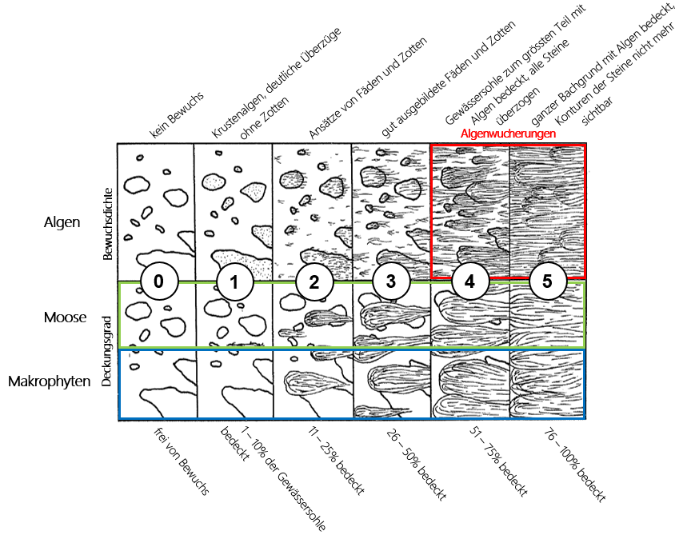
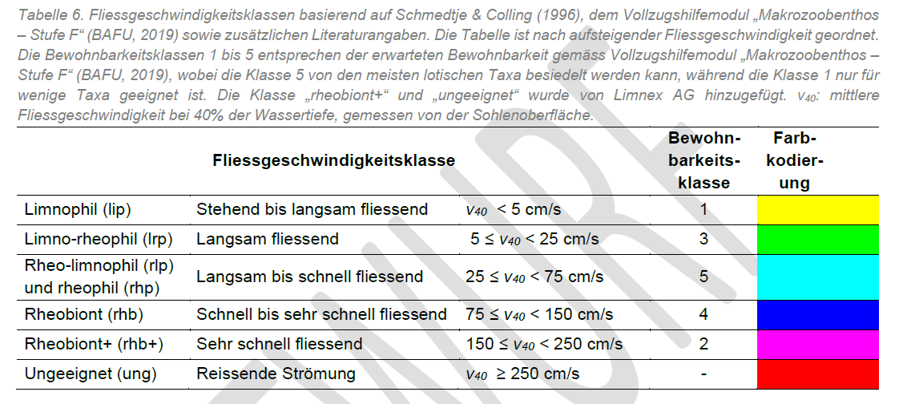
Category Flow Velocity (B5 neu) |  |  |  |  |  | Category Substrate (IBCH) |  |  | Category Substrate (Vorschlag Diego)
 |  |  |  |  |  |  |  | Bewohnbarkeitsklasse (0-10; 10 ist sehr gut) |  |  | Bewohnbarkeitsklasse (0-10; 10 ist sehr gut) | Max | Min
 |  |  |  |  |  | Möbile Blöcke | > 250 mm | 10 | Möbile Blöcke | > 250 mm | 5 | 6 | 4
 |  |  |  |  |  | Moose (Bryophyten) |  | 9 | Grössere mineralische Sedimente (Steine, Kieselsteine) | 250 mm > x > 25 mm | 4 | 5 | 3
 |  |  |  |  |  | Untergetauchte Samenpflanzen (Hydrophyten) |  | 8 | Kies | 25 mm > x > 2.5 mm | 3 | 4 | 2
 |  |  |  |  |  | Grobes organisches Material (Laub, Holz, Wurzeln) |  | 7 | Sand und Schluff | < 2.5 mm | 2 | 3 | 1
 |  |  |  |  |  | Grössere mineralische Sedimente (Steine, Kieselsteine) | 250 mm > x > 25 mm | 6 | Natürliche und künstliche Oberflächen (Fels, Steinplatten, Boden, Wand) Block | > 250 mm | 1 | 2 | 0
 |  |  |  |  |  | Kies | 25 mm > x > 2.5 mm | 5
 |  |  |  |  |  | Amphibische Samenpflanzen (Helophyten) |  | 4
 |  |  |  |  |  | Feine Sedimente +/- organisch "Schlamm" Randpfützen | < 1 mm | 3 | Wenn Moose mit Deckungsgrad ≥ 11% (Kategorie 2-5) |  | Plus 1 | Max Plus 1
 |  |  |  |  |  | Sand und Schluff | < 2.5 mm | 2 | Wenn CPOM mit Deckungsgrad ≥ 11% (Kategorie 2-5) |  | Plus 1
 |  |  |  |  |  | Natürliche und künstliche Oberflächen (Fels, Steinplatten, Boden, Wand) Block | > 250 mm | 1 | Wenn Algen mit Bewuchsdichte 2-3 |  | Plus 1
 |  |  |  |  |  | Algen oder (falls fehlend) Mergel und Ton |  | 0 | Wenn Algen mit Bewuchsdichte 4-5 |  | Minus 1

 |  |  |  | 5 ist die beste, 1 die schlechteste

The substrate was qualitatively determined by visual assessment of the size of mineral fractions. The following categories of substrate were assigned: fine sand, medium sand, fine sand with gravel, medium sand with gravel, gravel, silt. The substrate categories were selected based on grain size in mesohabitat types and transitions between them.

 | Clogging |  | Trübung (IBCH, äusserer Aspekt) |  | Algen/Moose (IBCH, äusserer Aspekt)
 | 6 Klassen | 3 Klassen (IBCH, äusserer Aspekt) | keine |  | keine/wening (< 10%)
 | none | none | leicht/mittel |  | mittel
 | none-slight |  | stark |  | viel (> 50%)
 | slight | slight-medium
 | slight-medium
 | medium-strong | strong
 | strong

Substrat: Kategorie 5 ist sehr grob (25 cm bis 2.5 cm), viele Probenahmepunkte in dieser Kategorie. Z.T. (aber nicht immer) habe ich angegeben ob zwischen dem groben Substrat noch ein anderer Substrat war (z.B. Kies), obwohl die Substratkategorie eigentlich nur die «Oberschicht» beurteilt (im Jahr 2023 immer gemacht; 2022 aber nicht). Eigentlich hätte ich die Substrate > 25 cm die nicht mobil sind als Kategorie 10 (Fels) angeben müssen. Eventuell noch anhand der Fotos nachkorrigieren?

Tabelle2
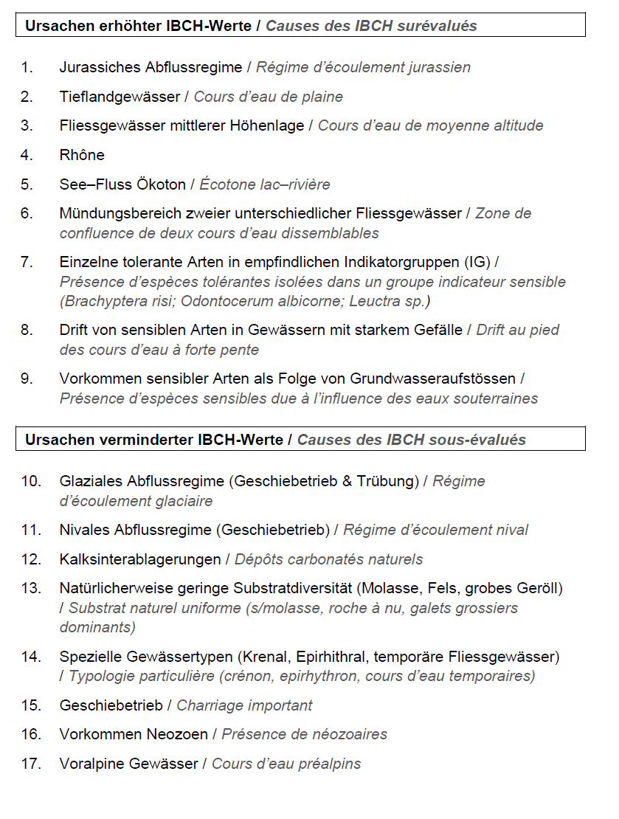
Mögliche Einflussfaktoren

PROJEKT IBCH_update (2019): Überarbeitung Modul Makrozoobenthos Stufe F / IBCH; Pascal Stucki, Nicolas Martinez, Daniel Küry und Tobias Roth

Karbonatisch/Silikatisch (GEO) | Geologischer Untergrund (GEO, karbonatisch oder silikatisch). Je saurer ein Gewässer, desto tiefer ist im Allgemeinen die Anzahl der Gewässerorganismen (Braukmann & Biss 2004). Da der pH in Gewässern auf silikatischen Untergrund tiefer ist als in Gewässern auf kalkhaltigem Untergrund, erwarten wir dort tiefere IBCH-Werte.
Wasserkraft (Hydropower) | Effekte durch Wasserkraftwerke (Hydropower): Schätzung, wie stark eine Probestelle durch ein Kraftwerk beeinflusst wird (0: keine Beeinflussung, 1-4: Beeinflussung in zunehmender Stärke). Je stärker die Beeinflussung durch Wasserkraftwerke ist, desto tiefer sollte der IBCH-Wert sein.
ARA (ARA_Fraction) | Mittlerer Anteil der Abwassermenge an der gesamten Abflussmenge (ARA_fraction). Je grösser die mittlere Abwassermenge ist, desto tiefer sollte der IBCH Wert sein.
Ökomorphologie (Morphology) | Bewertung der Ökomorphologie (morphology, kontinuierlich zwischen 0=schlecht und 1=gut). Je besser die Ökomorphologie eines Gewässers ist, desto grösser sollte der IBCH-Wert sein. Diese Einschätzung wurde basierend auf den vor Ort erfassten Bewertungen zur Ökomorphologie vorgenommen.
Anzahl Habitate | Anzahl der 11 Substrattypen gemäss IBCH-Aufnahmeraster (Anhang A1-2 aus Stucki 2010), die an einer Probestelle protokolliert wurden. Je höher die Habitatvielfalt, desto höher soll auch der IBCH-Wert sein.

Die folgenden Variablen beschreiben die Verbreitung der einzelnen Taxa und haben somit auch einen Einfluss auf den IBCH-Wert.

Höhe über Meer (Altitude_m) | Die meisten Taxa haben eine eingeschränkte Höhenverbreitung. Die Meereshöhe ist jedoch keine direkte Einflussgrösse, sondern eine Stellvertretervariable für verschiedene natürliche Einfluss-grössen wie Temperatur oder Länge der jährlichen Entwicklungsperiode (Körner 2007).
Biogeographische Region (BIOGEO) | Die biogeographische Region ist ähnlich wie die Meereshöhe eine Stellvertretervariable für verschiedene natürliche Einflussgrössen, welche die floristischen und faunistischen Verbreitungsmuster in der Schweiz bestimmen.
Wassertemperatur (temperature) | Die Wassertemperatur ist eine der wichtigsten natürlichen Einflussgrössen, welche die Höhenverbreitung eines Taxons bestimmt.
Haupteinzugsgebiet (RiverBasin) | Haupteinzugsgebiet einer Probestelle (Rhein, Rhone, Inn, Po). Diese Variable bezeichnet die Regionen mit den grossen zusammen-hängenden Fliessgewässersystemen und ist damit eine wichtige Variable, die das Verbreitungsmuster des Makrozoobenthos beeinflusst.

Die folgenden Parameter beschreiben die hydrologischen Eigenschaften eines Fliessgewässers im weiteren Sinne.

Flussordnungszahl (FLOZ)
Durchschnittliche Abflussmenge (discharge)
Durchschnittliche Fliessgeschwindigkeit (velocity)
Abflussregime (regimetyp) | Die Abflussregimes integrieren verschiedene Faktoren zur Verbreitung und Hydrologie. Verwendet wurden die vier Hauptabflussregimetypen der Schweiz «glazial», «nival», «pluvial» und «jurassisch». Die hydrologischen Regime wurden wie folgt zusammengefügt (Stucki & Knsipel 2017): glazial (a-glacio-nival, b-glacio-nival, b-glaciaire), nival (nivo-glaciaire, nival alpin, nival de transition, nival méridional), pluvial (nivo-pluvial préalpin, nival pluvial méridional, pluvial supérieur, pluvial inférieur), jurassisch (nivo-pluvial jurassien; pluvial jurassien).
See | Giibt es einen See im Teileinzugsgebiet (See, mit der Bedingung LakeEZG_percent > 0)? Wir erwarten einen eher erhöhten IBCH-Wert an Probestellen unterhalb von grösseren Seen, weil Seen bewohnende Organismen eingeschwemmt werden können.

Die folgenden Variablen geben den Anteil der unterschiedlichen Nutzungen im Gesamteinzugsgebiet (in %) an.

Anteil Siedlungsgebiet (SIED_ANT) | Anteil Siedlungsgebiet im Einzugsgebiet oberhalb der Probe-stelle.
Anteil Ackerland (ACK_ANT) | Anteil Ackerland im Einzugsgebiet oberhalb der Probestelle.
Anteil Landwirtschaftsgebiet (agri_land) | Anteil Landwirtschaftsgebiet im Einzugsgebiet oberhalb der Probestelle.
Anteil Wald (WALD_ANT) | Anteil Wald im Einzugsgebiet oberhalb der Probestelle.

(i) Wir wählten alle Teileinzugsgebiete der Schweiz aus. (ii) Für jedes dieser Einzugsgebiete ermittelten wir die mittlere Individuenzahl eines Taxons aus allen vorhandenen Probenahmen im Einzugsgebiet. (iii) Diese mittlere Individuenzahl (gerundet auf ganze Zahlen) modellierten wir mit einem GLM mit Poissonverteilung. Als Prädiktoren verwendeten wir die folgenden Variablen:
mittlere Meereshöhe im Schweizer Teil des Einzugsgebiets (linearer und quadratischer Term)
mittlere Hangneigung im Schweizer Teil des Einzugsgebiets (linearer und quadratischer Term)
Angabe, ob im Teileinzugsgebiet ein See von mindestens 2 𝑘𝑚2 liegt (ja /nein)
Anteil der Waldfläche in den Einzugsgebieten (nur linearer Term)
Anteil der Landwirtschaftsfläche im Einzugsgebieten (nur linearer Term)
Anteil der urbanen Fläche im Einzugsgebieten (nur linearer Term)

(iv) Basierend auf den geschätzten Modellparametern sagten wir die mittlere Individuendichte für alle Teileinzugsgebiete der Schweiz voraus. Diese Voraussage für die gesamte Schweiz stellten wir grafisch als Karte dar. Die Karten sind auf Wunsch verfügbar, aus Platzgründen jedoch nicht im Bericht enthalten.

